商品信息
COCO Living Space｜黑色手动翻页跳历闹钟
来源：COCO_Living_Space_Shopee全量审计_持续更新.xlsx｜工作表：高销量商品｜Excel第49行｜商品ID：15965970532

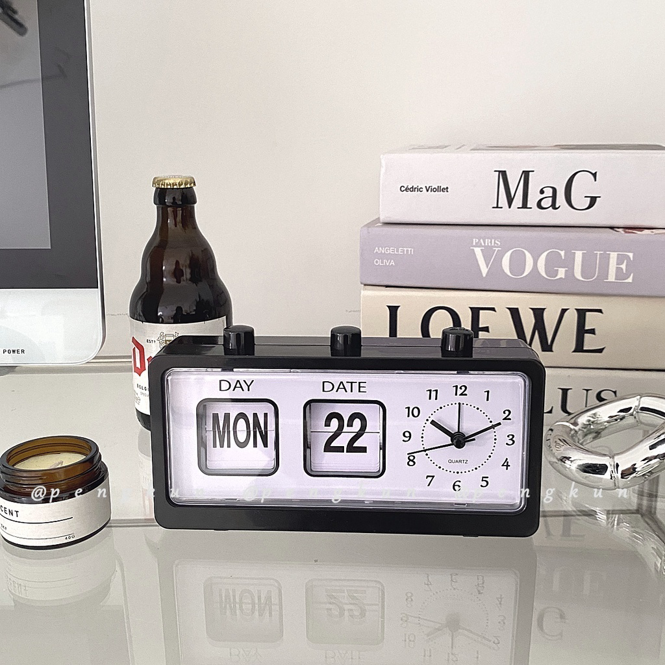
字段 | 内容 | 商品主图
序号 | 18
商品主图 | 见右侧嵌入主图
商品ID | 15965970532
商品中文名称 | 黑色手动翻页跳历闹钟
商品标题 | ins Style Black Manual Page Turning Calendar Alarm Clock Digital Seat Square Creative All-Match Tur
Shopee链接 | https://shopee.com.my/ins-Style-Black-Manual-Page-Turning-Calendar-Alarm-Clock-Digital-Seat-Square-Creative-All-Match-Tur-i.115498741.15965970532
近月销量显示 | 13 Sold/Month
近月销量下限 | 13
列表价格显示 | RM28.69
列表最低价(MYR) | 28.69
列表评分 | 4.8
累计总销量显示 | 1k+ Sold
累计总销量下限 | 1,000
是否精确 | FALSE
详情价格显示 | RM28.69
详情价(MYR) | 28.69
详情评分 | 4.8
评论覆盖 | 51
好评主题 | 51
差评/风险主题 | 51
图片来源URL | https://down-my.img.susercontent.com/file/2a381b5d0b2d121276f1f63a3df56d24
1688链接 | https://detail.1688.com/offer/655348180647.html?share_token=W30t7kC5lqXVBaGgOikFE5ROJ1DQCN76QZ9s0+XbG4muJZfxzWl9Dg%3D%3D&__share_id=1ebbed55-8478-46aa-9458-a850d77bdc00&rpg-cnt=share.offerDetail&offerId=655348180647&__zhi_token=J7l53B300uKax&spm=a262eq.8992535%2F20260804.5103953.0&forcePC=1785775667871
颜色/规格 | 黑色 白色
长宽高 | 20cm/5cm/10.8cm
重量(g) | 300
单个成本 | 27
单个运费 | 16
国内段总价 | 43.00
国际头程
总成本估算
利润估算
预计毛利率估算
3个成本
3个运费
国内段总价2
国际头程2
总成本估算2
利润估算2
预计毛利率估算2
5个成本
5个运费
国内段总价3
国际头程3
总成本估算3
利润估算3
预计毛利率估算3
8个成本
8个运费
国内段总价4
国际头程4
总成本估算4
利润估算4
预计毛利率估算4

